宿泊用
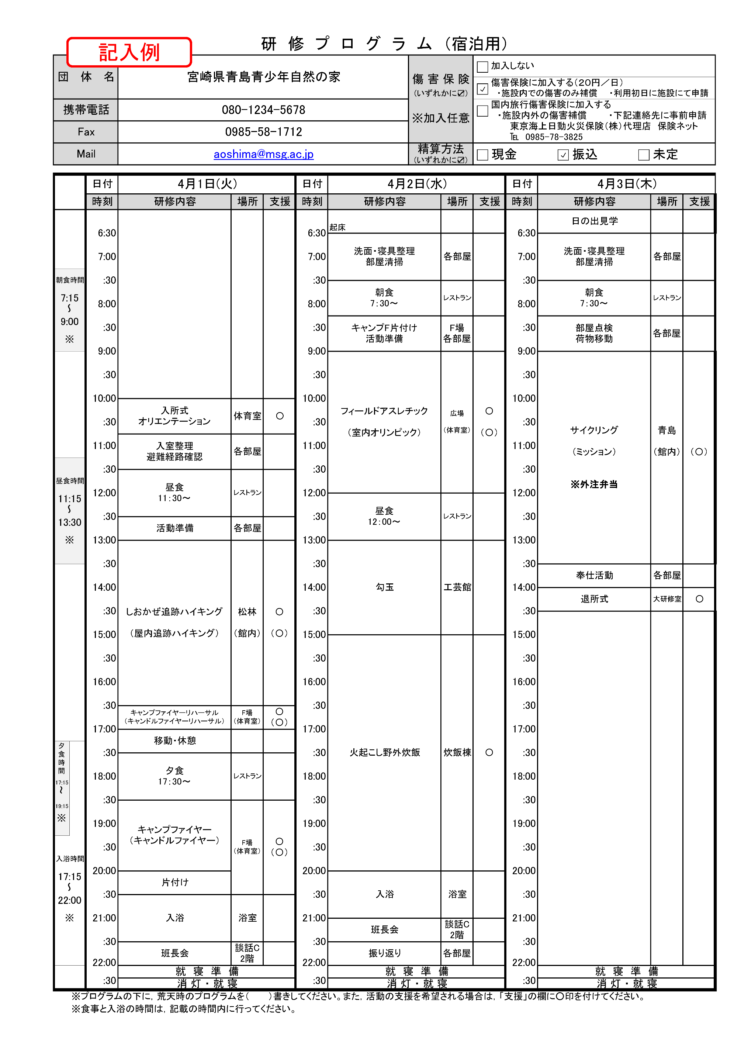
研 修 プ ロ グ ラ ム （宿泊用）
団 体 名 |  |  |  |  |  |  |  | 傷 害 保 険 (いずれかに☑) ※加入任意 |  |  | 加入しない
 |  |  |  |  |  |  |  |  |  |  | 傷害保険に加入する（２０円／日） ・施設内での傷害のみ補償 ・利用初日に施設にて申請
携帯電話 |  |  |  |  |  |  |  |  |  |  | 国内旅行傷害保険に加入する ・施設内外の傷害補償 ・下記連絡先に事前申請 東京海上日動火災保険（株）代理店 保険ネット ℡ 0985-78-3825
Fax |  |  |  |  |  |  |  |  |  |  |  |  |  |  |  |  | FALSE | FALSE
Mail |  |  |  |  |  |  |  | 精算方法 (いずれかに☑) |  |  | 現金 |  |  | 振込 | 未定 |  | FALSE | FALSE
 |  |  |  |  |  |  |  |  |  |  |  |  |  |  |  |  | FALSE | FALSE

 |  | 日付 |  |  |  | 日付 |  |  |  |  |  | 日付
 |  | 時刻 | 研修内容 | 場所 | 支援 | 時刻 | 研修内容 |  | 場所 | 支援 |  | 時刻 | 研修内容 |  | 場所 | 支援

 |  | 6:30:00 |  |  |  | 6:30:00 | 起床 |  |  |  |  | 6:30:00 | 起床

 |  | 7:00:00 |  |  |  | 7:00:00 |  |  |  |  |  | 7:00:00

朝食時間 |  | :30 |  |  |  | :30 |  |  |  |  |  | :30

7:15:00 |  | 8:00:00 |  |  |  | 8:00:00 |  |  |  |  |  | 8:00:00
～
9:00:00 |  | :30 |  |  |  | :30 |  |  |  |  |  | :30
※
 |  | 9:00:00 |  |  |  | 9:00:00 |  |  |  |  |  | 9:00:00

 |  | :30 |  |  |  | :30 |  |  |  |  |  | :30

 |  | 10:00:00 |  |  |  | 10:00:00 |  |  |  |  |  | 10:00:00

 |  | :30 |  |  |  | :30 |  |  |  |  |  | :30

 |  | 11:00:00 |  |  |  | 11:00:00 |  |  |  |  |  | 11:00:00

 |  | :30 |  |  |  | :30 |  |  |  |  |  | :30
昼食時間
 |  | 12:00:00 |  |  |  | 12:00:00 |  |  |  |  |  | 12:00:00
11:15:00
～ |  | :30 |  |  |  | :30 |  |  |  |  |  | :30
13:30:00
※ |  | 13:00:00 |  |  |  | 13:00:00 |  |  |  |  |  | 13:00:00

 |  | :30 |  |  |  | :30 |  |  |  |  |  | :30

 |  | 14:00:00 |  |  |  | 14:00:00 |  |  |  |  |  | 14:00:00

 |  | :30 |  |  |  | :30 |  |  |  |  |  | :30

 |  | 15:00:00 |  |  |  | 15:00:00 |  |  |  |  |  | 15:00:00

 |  | :30 |  |  |  | :30 |  |  |  |  |  | :30

 |  | 16:00:00 |  |  |  | 16:00:00 |  |  |  |  |  | 16:00:00

 |  | :30 |  |  |  | :30 |  |  |  |  |  | :30

 |  | 17:00:00 |  |  |  | 17:00:00 |  |  |  |  |  | 17:00:00

夕食 時間 |  | :30 |  |  |  | :30 |  |  |  |  |  | :30

 |  | 18:00:00 |  |  |  | 18:00:00 |  |  |  |  |  | 18:00:00
17:15:00
～ |  | :30 |  |  |  | :30 |  |  |  |  |  | :30
19:15:00
※ |  | 19:00:00 |  |  |  | 19:00:00 |  |  |  |  |  | 19:00:00

 |  | :30 |  |  |  | :30 |  |  |  |  |  | :30
入浴時間
 |  | 20:00:00 |  |  |  | 20:00:00 |  |  |  |  |  | 20:00:00
17:15:00
～ |  | :30 |  |  |  | :30 |  |  |  |  |  | :30
22:00:00
※ |  | 21:00:00 |  |  |  | 21:00:00 |  |  |  |  |  | 21:00:00

 |  | :30 |  |  |  | :30 |  |  |  |  |  | :30

 |  | 22:00:00 |  |  |  | 22:00:00 |  |  |  |  |  | 22:00:00
 |  |  | 就 寝 準 備 |  |  |  | 就 寝 準 備 |  |  |  |  |  | 就 寝 準 備
 |  | :30 |  |  |  | :30 |  |  |  |  |  | :30
 |  |  | 消 灯 ・ 就 寝 |  |  |  | 消 灯 ・ 就 寝 |  |  |  |  |  | 消 灯 ・ 就 寝
 | ※プログラムの下に，荒天時のプログラムを（ ）書きしてください。また，活動の支援を希望される場合は，「支援」の欄に○印を付けてください。
 | ※食事と入浴の時間は，記載の時間内に行ってください。

1日研修用
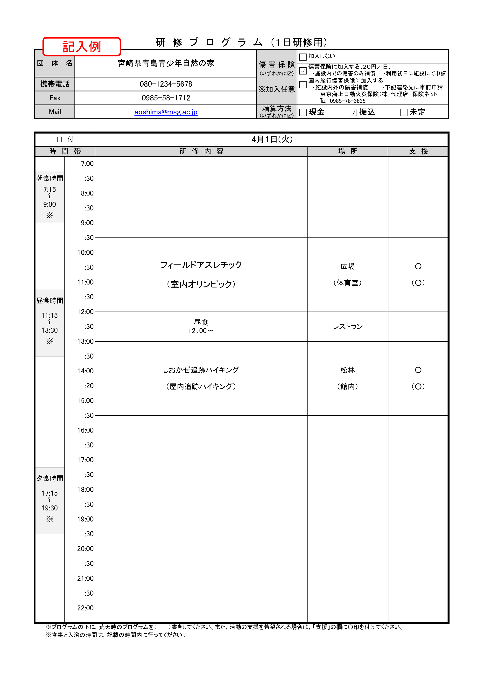
研 修 プ ロ グ ラ ム （１日研修用）
団 体 名 |  |  |  | 傷 害 保 険 (いずれかに☑) ※加入任意 | 加入しない
 |  |  |  |  | 傷害保険に加入する（２０円／日） ・施設内での傷害のみ補償 ・利用初日に施設にて申請
携帯電話 |  |  |  |  | 国内旅行傷害保険に加入する ・施設内外の傷害補償 ・下記連絡先に事前申請 東京海上日動火災保険（株）代理店 保険ネット ℡ 0985-78-3825
Fax |  |  |  |  |  |  |  |  | FALSE | FALSE
Mail |  |  |  | 精算方法 (いずれかに☑) | 現金 | 振込 |  | 未定 | FALSE | FALSE
 |  |  |  |  |  |  |  |  | FALSE | FALSE

日 付
時 間 帯 |  |  | 研 修 内 容 |  | 場 所 |  | 支 援
 |  | 7:00:00

朝食時間 |  | :30

7:15:00 |  | 8:00:00
～
9:00:00 |  | :30
※
 |  | 9:00:00

 |  | :30

 |  | 10:00:00

 |  | :30

 |  | 11:00:00

昼食時間 |  | :30

 |  | 12:00:00
11:15:00
～ |  | :30
13:30:00
※ |  | 13:00:00

 |  | :30

 |  | 14:00:00

 |  | :20

 |  | 15:00:00

 |  | :30

 |  | 16:00:00

 |  | :30

 |  | 17:00:00

夕食時間 |  | :30

 |  | 18:00:00
17:15:00
～ |  | :30
19:30:00
※ |  | 19:00:00

 |  | :30

 |  | 20:00:00

 |  | :30

 |  | 21:00:00

 |  | :30

 |  | 22:00:00

 | ※プログラムの下に，荒天時のプログラムを（ ）書きしてください。また，活動の支援を希望される場合は，「支援」の欄に○印を付けてください。
 | ※食事と入浴の時間は，記載の時間内に行ってください。

